Plan1
V | D | R | Espessura = mm
 |  |  | 1.00 | 1.50 | 2.00 | 2.25 | 3.00 | 3.35 | 4.25 | 4.75 | 6.35 | 8.00 | 9.50 | 12.50 | 16.00 | 19.00 | 22.00 | 25.00
20 |  | 3.3 | 3 | 6 | 12 | 15 | 30 | 39 | 70 | 92
25 |  | 4.2 | 2 | 5 | 9 | 12 | 22 | 29 | 51 | 67
30 |  | 5 | 2 | 4 | 7 | 9 | 18 | 23 | 40 | 52 | 104
32 |  | 5.4 |  | 4 | 7 | 9 | 16 | 21 | 36 | 47 | 95
35 |  | 5.8 |  |  | 6 | 8 | 15 | 19 | 32 | 42 | 84
40 |  | 6.7 |  |  |  | 7 | 12 | 16 | 27 | 35 | 69 | 121
45 |  | 7.5 |  |  |  |  | 11 | 14 | 23 | 30 | 59 | 102 | 155
50 |  | 8.3 |  |  |  |  | 9 | 12 | 20 | 26 | 51 | 88 | 133 |  | 490
60 |  | 10 |  |  |  |  |  | 10 | 16 | 21 | 40 | 69 | 103 | 201 | 370
70 |  | 11.5 |  |  |  |  |  |  |  | 17 | 33 | 56 | 84 | 161 | 294 | 452
80 |  | 13.5 |  |  |  |  |  |  |  | 15 | 28 | 47 | 70 | 133 | 242 | 370
90 |  | 15 |  |  |  |  |  |  |  | 13 | 24 | 40 | 60 | 113 | 204 | 311 | 447
100 |  | 17 |  |  |  |  |  |  |  | 11 | 21 | 35 | 52 | 98 | 176 | 267 | 382
130 |  | 22 |  |  |  |  |  |  |  |  |  | 26 | 38 | 70 | 123 | 185 | 262 | 357
180 |  | 30 |  |  |  |  |  |  |  |  |  |  | 26 | 47 | 81 | 120 | 168 | 227
200 |  | 33 |  |  |  |  |  |  |  |  |  |  |  |  | 71 | 105 | 146 | 197
250 |  | 42 |  |  |  |  |  |  |  |  |  |  |  |  |  |  | 110 | 147
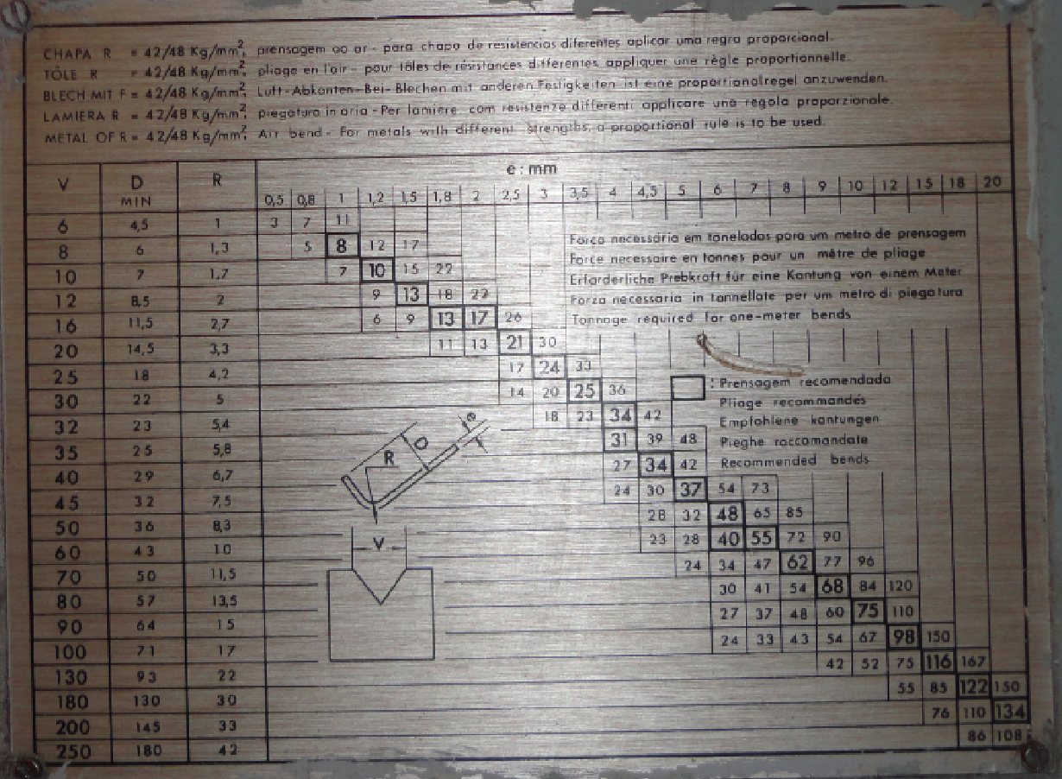

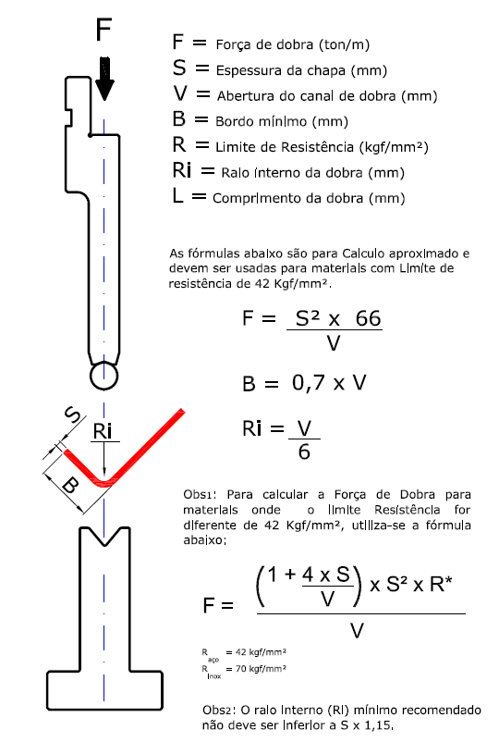
42

